Næring
 | Søknader om dagpenger. Næring. En måned
 | Søknader om dagpenger. Kalendermåned mai |  |  |  | Rapport oppdatert: 03.06.2026

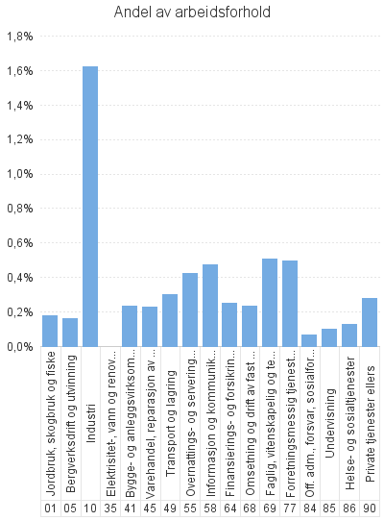
 |  | Dagpenger - antall arbeidsforhold | Dagpenger - andel av arbeidsforhold | Dagpenger - antall virksomheter
Antall som har søkt om dagpenger |  | 423
- herav i Aa-register |  | 358

Antall arbeidsforhold i Aa-register |  | 451 | 0.3% | 281
Jordbruk, skogbruk og fiske |  | 9 | 0.2% | 9
Bergverksdrift og utvinning |  | * | * | *
Industri |  | 174 | 1.6% | 44
Elektrisitet-, vann og renovasjon |  | * | * | *
Bygge- og anleggsvirksomhet |  | 28 | 0.2% | 26
Varehandel, reparasjon av motorvogner |  | 35 | 0.2% | 33
Transport og lagring |  | 26 | 0.3% | 20
Overnattings- og serveringsvirksomhet |  | 30 | 0.4% | 29
Informasjon og kommunikasjon |  | 9 | 0.5% | 9
Finansierings- og forsikringsvirksomhet |  | * | * | *
Omsetning og drift av fast eiendom |  | 5 | 0.2% | *
Faglig, vitenskapelig og teknisk tjenesteyting |  | 23 | 0.5% | 8
Forretningsmessig tjenesteyting |  | 28 | 0.5% | 22
Off. adm., forsvar, sosialforsikring |  | 6 | 0.1% | 6
Undervisning |  | 11 | 0.1% | 11
Helse- og sosialtjenester |  | 39 | 0.1% | 38
Private tjenester ellers |  | 19 | 0.3% | 15
Ukjent |  | * | * | *
 |  | * | * | *

Næring. Ordinære
 | Søknader om dagpenger. Næring. En måned
 | Søknader om ordinære dagpenger. Kalendermåned mai |  |  |  | Rapport oppdatert: 03.06.2026

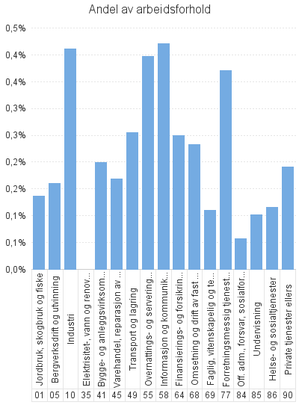
 |  | Ordinære - antall arbeidsforhold | Ordinære - andel av arbeidsforhold | Ordinære - antall virksomheter
Antall som har søkt om dagpenger |  | 254
- herav i Aa-register |  | 196

Antall arbeidsforhold i Aa-register |  | 262 | 0.2% | 236
Jordbruk, skogbruk og fiske |  | 7 | 0.1% | 7
Bergverksdrift og utvinning |  | * | * | *
Industri |  | 44 | 0.4% | 33
Elektrisitet-, vann og renovasjon |  | * | * | *
Bygge- og anleggsvirksomhet |  | 24 | 0.2% | 23
Varehandel, reparasjon av motorvogner |  | 26 | 0.2% | 25
Transport og lagring |  | 22 | 0.3% | 19
Overnattings- og serveringsvirksomhet |  | 28 | 0.4% | 27
Informasjon og kommunikasjon |  | 8 | 0.4% | 8
Finansierings- og forsikringsvirksomhet |  | * | * | *
Omsetning og drift av fast eiendom |  | 5 | 0.2% | *
Faglig, vitenskapelig og teknisk tjenesteyting |  | 5 | 0.1% | 4
Forretningsmessig tjenesteyting |  | 21 | 0.4% | 17
Off. adm., forsvar, sosialforsikring |  | 5 | 0.1% | 5
Undervisning |  | 11 | 0.1% | 11
Helse- og sosialtjenester |  | 36 | 0.1% | 35
Private tjenester ellers |  | 13 | 0.2% | 13
Ukjent |  | * | * | *
 |  | * | * | *

Næring. Permitterte
 | Søknader om dagpenger. Næring. En måned
 | Søknader om dagpenger under permittering. Kalendermåned mai |  |  |  | Rapport oppdatert: 03.06.2026

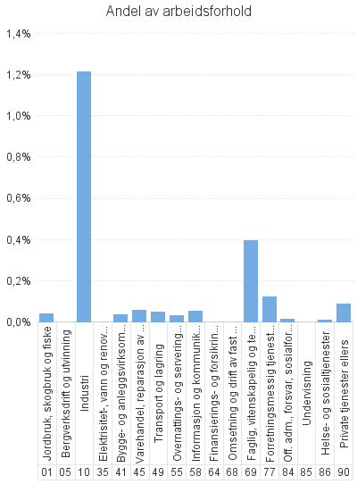
 |  | Permitterte - antall arbeidsforhold | Permitterte - andel av arbeidsforhold | Permitterte - antall virksomheter
Antall som har søkt om dagpenger |  | 169
- herav i Aa-register |  | 162

Antall arbeidsforhold i Aa-register |  | 189 | 0.1% | 59
Jordbruk, skogbruk og fiske |  | * | * | *
Bergverksdrift og utvinning |  | * | * | *
Industri |  | 130 | 1.2% | 21
Elektrisitet-, vann og renovasjon |  | * | * | *
Bygge- og anleggsvirksomhet |  | 4 | 0.0% | *
Varehandel, reparasjon av motorvogner |  | 9 | 0.1% | 8
Transport og lagring |  | 4 | 0.0% | *
Overnattings- og serveringsvirksomhet |  | * | * | *
Informasjon og kommunikasjon |  | * | * | *
Finansierings- og forsikringsvirksomhet |  | * | * | *
Omsetning og drift av fast eiendom |  | * | * | *
Faglig, vitenskapelig og teknisk tjenesteyting |  | 18 | 0.4% | 5
Forretningsmessig tjenesteyting |  | 7 | 0.1% | 6
Off. adm., forsvar, sosialforsikring |  | * | * | *
Undervisning |  | * | * | *
Helse- og sosialtjenester |  | * | * | *
Private tjenester ellers |  | 6 | 0.1% | *
Ukjent |  | * | * | *
 |  | * | * | *

